工作表1
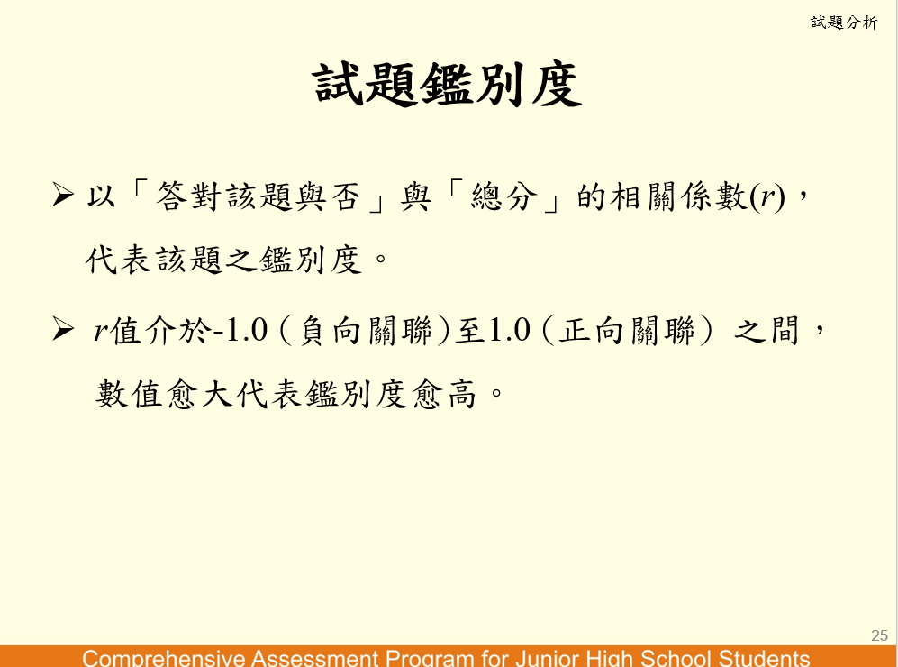
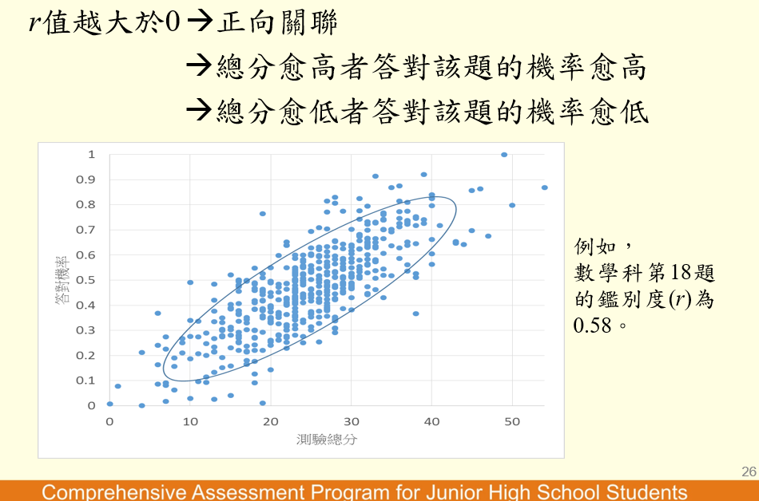
學生 | 第一題 | 第二題 | 第三題 | 第四題 | 第五題 | 總分
考生A | 1 | 1 | 1 | 1 | 1 | 5 | 0.0 | 2.333 | 0 | 0.00 | 5.444
考生B | 1 | 1 | 1 | 1 | 0 | 4 | 0.0 | 1.333 | 0 | 0.00 | 1.778
考生C | 1 | 1 | 1 | 0 | 0 | 3 | 0.0 | 0.333 | 0 | 0.00 | 0.111
考生D | 1 | 1 | 0 | 0 | 0 | 2 | 0.0 | -0.667 | 0 | 0.00 | 0.444
考生E | 1 | 0 | 0 | 0 | 0 | 1 | 0.0 | -1.667 | 0 | 0.00 | 2.778
考生F | 1 | 0 | 0 | 0 | 0 | 1 | 0.0 | -1.667 | 0 | 0.00 | 2.778

平均得分 | 1.00 | 0.67 | 0.50 | 0.33 | 0.17 | 2.7 |  |  | 0 | 0.00 | 13.333
鑑別度 | #DIV/0! |  |  |  |  |  |  |  |  | 0.000 | 3.651 | 0

